榨菜类产品采购需求
榨菜类产品采购需求
序号 | 物料编码 | 物料名称 | 规格型号 | 计量单位 | 年度用量 参考 | 预计年采 金额 | 图片参考 | 原料描述
1 | 100604024 | 即食雪菜 | 2千克/袋 | 袋 | 19000 | 275310 | 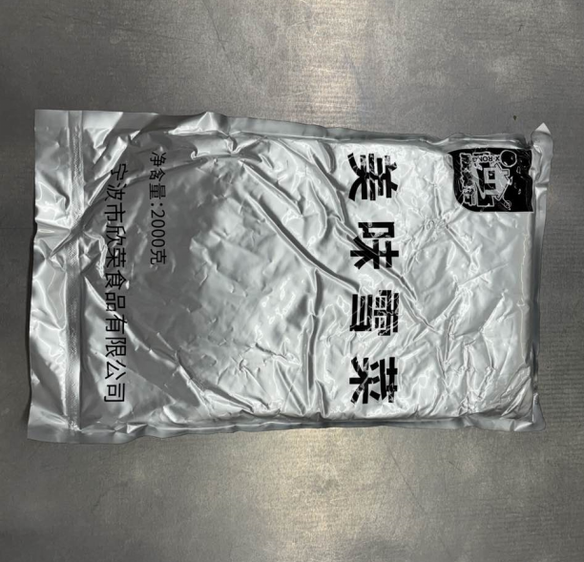 | 规格2-3千克/袋。开袋即食，保质期不低于12个月。呈不规则碎段状，长短均匀，颜色自然纯正，具有雪菜特有的香气，口感脆嫩，咸度适中。 无粗纤维，无老梗，无杂质，无碎渣，无泥沙，无硬块，无软烂，无发黏，无发黑，无发黄，无异色，无异物，无异味，无霉变，无虫害，炒制后无软烂。 包装严密洁净，易于开启，不易产生异物。
2 | 100604015 | 原味榨菜丝 | 2千克/袋 | 袋 | 5042 | 70134.22 | 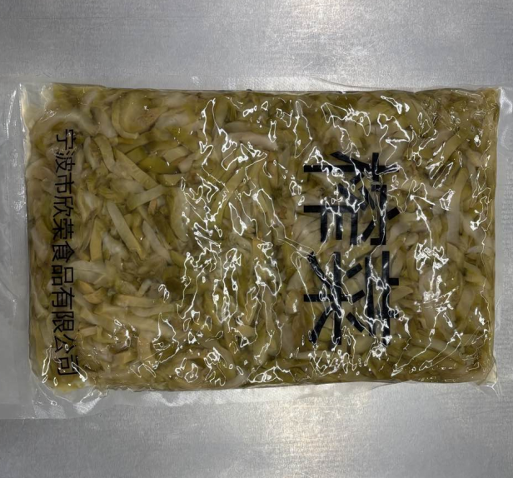 | 规格1-2千克/袋。开袋即食，保质期不低于12个月。呈长条状，长短粗细均匀，颜色自然纯正，具有榨菜特有的香气，口感脆嫩，咸度适中。 无粗纤维，无老梗，无杂质，无碎渣，无泥沙，无硬块，无软烂，无发黏，无发黑，无发黄，无异色，无异物，无异味，无霉变，无虫害，炒制后无软烂。 包装严密洁净，易于开启，不易产生异物。
3 | 100604005 | 萧山萝卜丁 | 500克/袋 | 千克 | 5274 | 39713.22 | 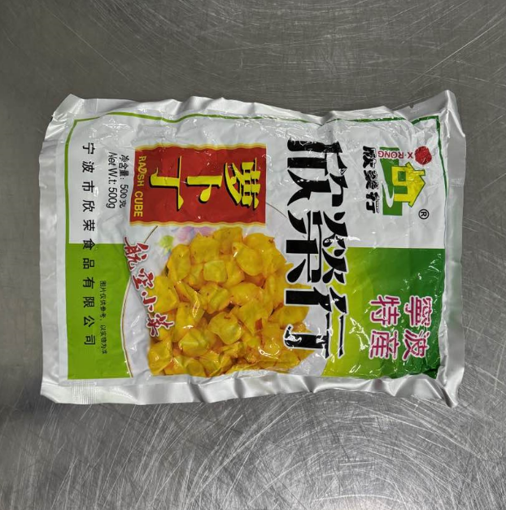 | 规格300-700克/袋。开袋即食，保质期不低于12个月。呈方块状，大小均匀，质地脆挺，颜色为自然浅黄色，色泽鲜亮，具有腌渍萝卜特有的香气，口感脆嫩，咸度适中。 无粗纤维，无老梗，无杂质，无碎渣，无泥沙，无硬块，无软烂，无发黏，无发黑，无发黄，无异色，无异物，无异味，无霉变，无虫害，炒制后无软烂。 包装严密洁净，易于开启，不易产生异物。

 |  |  |  |  |  | 385157.44

